エビデンス
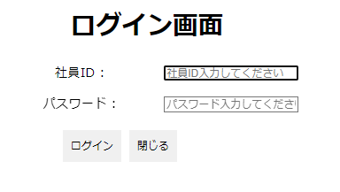
初期化画面

⑤

①
②

③
④

①. 2023年を選択するとき
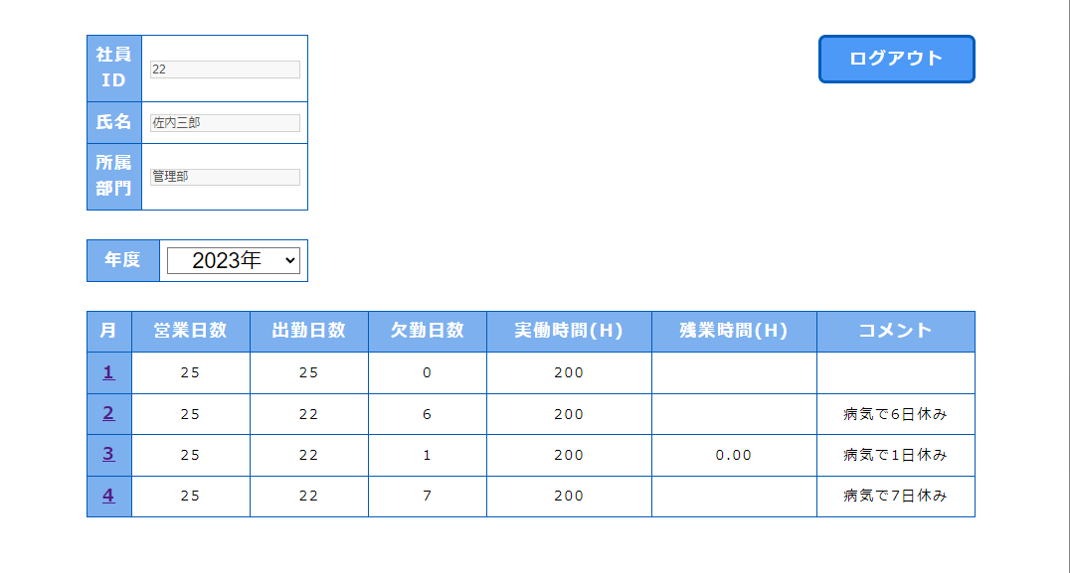

②. 2022年を選択するとき
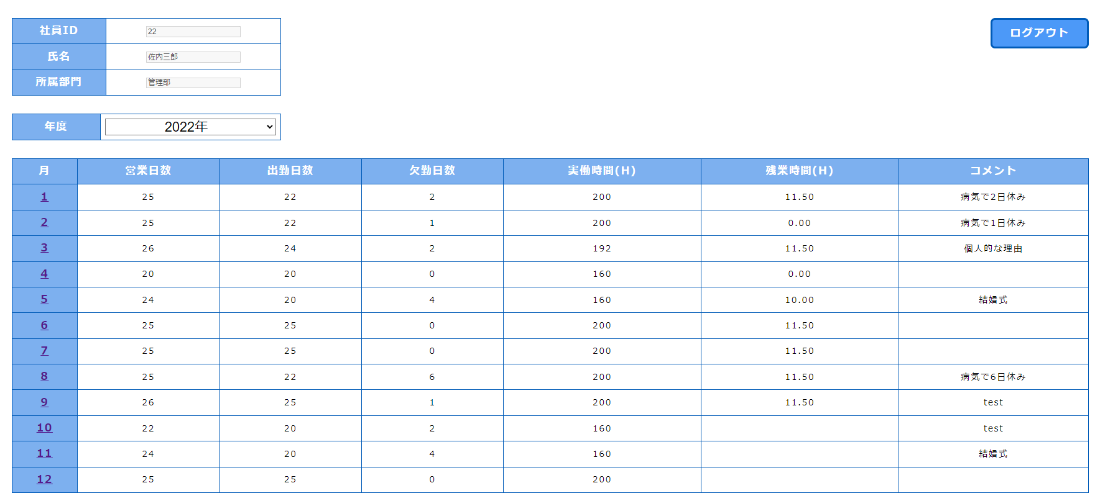

③. 2021年を選択するとき

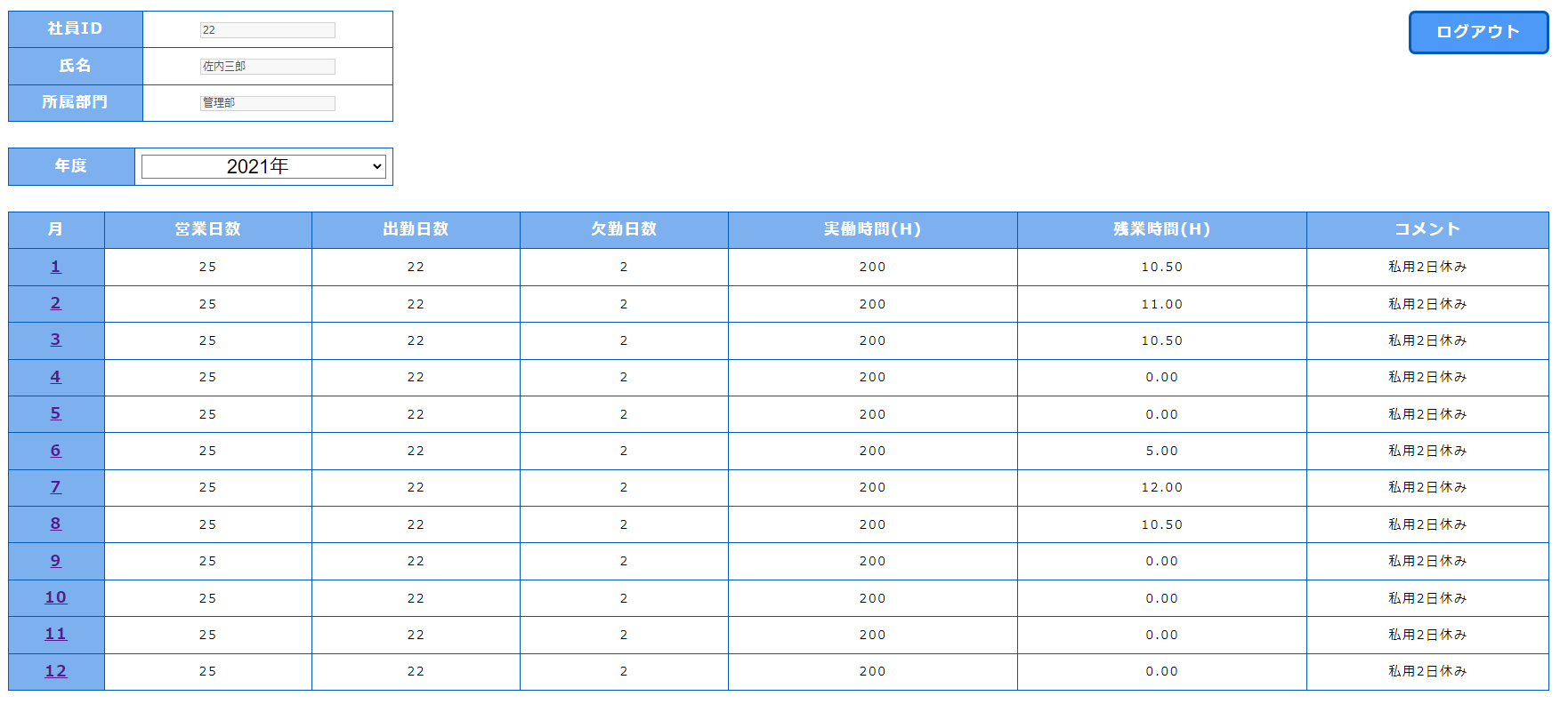

④. 2020年を選択するとき

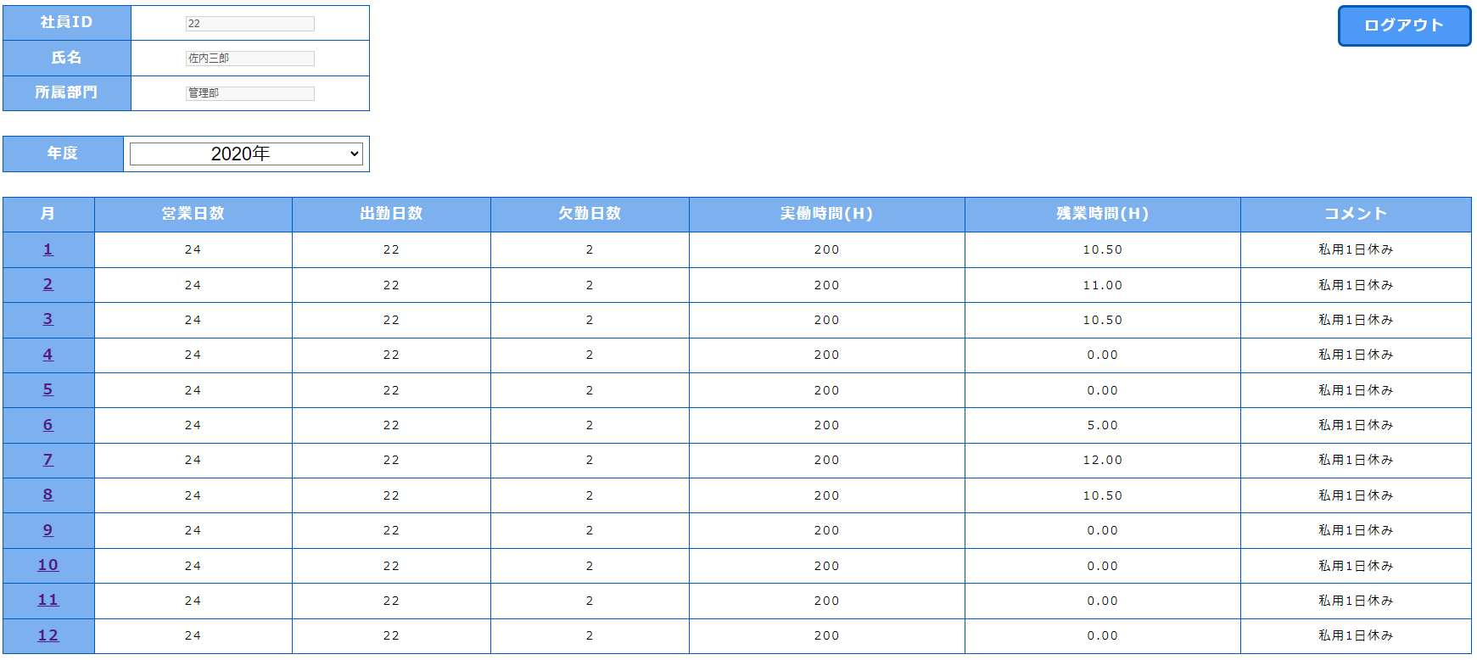

⑤. 「ログアウト」ボタンをクリックするとき

